Capa
MINISTÉRIO DA DEFESA
EXÉRCITO BRASILEIRO
COMISSÃO REGIONAL DE OBRAS 5
(Comissão General Plínio Tourinho)

ANEXO VI – CRONOGRAMA

(PROCESSO ADMINISTRATIVO: TR 21143)

ADEQUAÇÃO DAS INSTALAÇÕES HIDROSSANITÁRIAS DO PNR DE OFICIAL SUPERIOR

COMANDO DA 5ª BRIGADA DE CAVALARIA BLINDADA - PONTA GROSSA/PR

LISTA DE DOCUMENTOS:

1 – CRONOGRAMA FISICO - FINANCEIRO.

2023-08-21
Autor:

DAVI NOWICKI GIESE – Capitão
Chefe da Seção de Projetos da CRO 5

De acordo:
CARLOS EDUARDO CURSINO BATISTA – Capitão
Chefe da Seção de Projetos da CRO 5

Prazo de Obra
ANEXO VI – CRONOGRAMA

(PROCESSO ADMINISTRATIVO: TR 21143)

ADEQUAÇÃO DAS INSTALAÇÕES HIDROSSANITÁRIAS DO PNR DE OFICIAL SUPERIOR

COMANDO DA 5ª BRIGADA DE CAVALARIA BLINDADA - PONTA GROSSA/PR

ANÁLISE DE PRAZO DE OBRA

 | Descrição | Quantidade | Unidade
 | Área Equivalente | 218.88 | m²
 | Produtividade | 4,310.56 | h
 | Número de Horas Trabalhadas por Semana | 44 | h
 | Número de semana por mês | 4.3 | semanas
 | Numero médio de operários na obra | 6 | unid

 | Prazo Estimado da Obra | 3.80 | meses

 | Observações:
 | (1) Parâmetros adotado para cálculo de prazo de obra (Fórmula de Heineck)
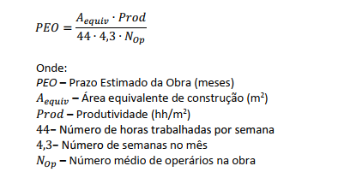

 | (2) Para calculo médio de operários na obra, foi adotado a Memória de Calculo de Administração local
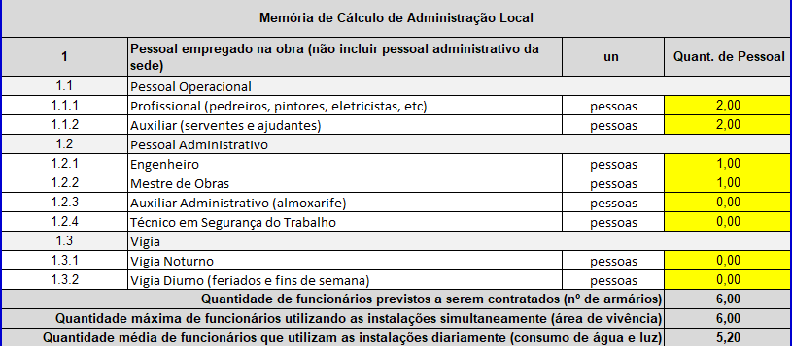

 | (3) Em atendimento as orientações na NT 28-S3/DOM

Resumo
MINISTÉRIO DA DEFESA
EXÉRCITO BRASILEIRO
COMISSÃO REGIONAL DE OBRAS 5
(Comissão General Plínio Tourinho)

ANEXO V – CRONOGRAMA

(PROCESSO ADMINISTRATIVO: TR 21143)

ADEQUAÇÃO DAS INSTALAÇÕES HIDROSSANITÁRIAS DO PNR DE OFICIAL SUPERIOR

COMANDO DA 5ª BRIGADA DE CAVALARIA BLINDADA - PONTA GROSSA/PR

 |  |  | 0 | R$ -
 |  |  | 30 | R$ 121,253.12
 |  |  | 60 | R$ 257,654.43
 |  |  | 90 | R$ 394,546.05
 |  |  | 120 | R$ 457,430.22
 |  |  | 150 | R$ 457,430.22
 |  |  | 180 | R$ 457,430.22
 |  |  | 210 | R$ 457,430.22
 |  |  | 240 | R$ 457,430.22
 |  |  | 270 | R$ 457,430.22
 |  |  | 300 | R$ 457,430.22
 |  |  | 330 | R$ 457,430.22
 |  |  | 360 | R$ 457,430.22

 | Curitiba, PR, | 2023-08-21

